Plan1
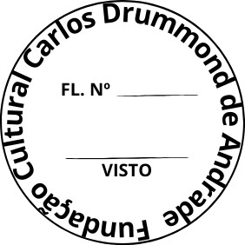
FUNDAÇÃO CULTURAL CARLOS DRUMMOND DE ANDRADE

SOLICITAÇÃO DE ORÇAMENTO
À Fundação Cultural Carlos Drummond de Andrade - Seção de Compras Av. Carlos Drummond de Andrade, 666 - Centro - Itabira/MG - CEP: 35900-025 e-mail: leticiafccda@gmail.com A/C: Letícia Lage

Nome ou Razão Social:
CNPJ/CPF: |  | Insc. Muncipal:
Insc. Estadual: |  | Telefone Fixo:
Endereço completo:
E-mail: |  | Contato WhatsApp:

ITEM | TÍTULO | QUANT. | UNID. | MARCA | VR. UNIT. | VR. TOTAL
01 | Certificado digital Token e-CPF tipo A3 com validade de 36 meses, em nome da Superintendente Vanessa Silva de Faria. CPF: 110.984.857-93 | 01 | sv |  |  | -
02 | Certificado digital nuvem e-CNPJ tipo A1 com validade de 12 meses, em nome da Fundação Cultural Carlos Drummond de Andrade. CNPJ: 21.611.579/0001-07 | 01 | sv |  |  | -
03 | Certificado digital Token e-CPF tipo A3 com validade de 36 meses, em nome da Chefe de Departamento - Cintia Germano Torre Silva. CPF: 087.846.116-77 | 01 | sv |  |  | -
TOTAL GERAL: |  |  |  |  | -

Validade da proposta:

OBSERVAÇÃO: O preço compreenderá todos os custos necessários ao fornecimento do objeto desta licitação, inclusive os referentes a despesas diretas e indiretas, encargos fiscais e parafiscais incidentes, tais como: tributos, preços públicos, seguros, bonificações, salários, encargos sociais, previdenciários, trabalhistas, fiscais, securitários, comerciais e outros congêneres, combustível, seguro, manutenção dos veículos, alimentação, hospedagem e diária do motorista

DATA:

____________________________________________________
Assinatura do Representante Legal / CARIMBO DE CNPJ

